1. Jeux de données
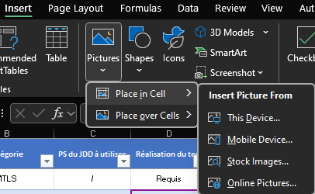
 | Informations générales
 | - mTLS : les contrôles mTLS ont été mis en place par l'éditeur sur le certificat d'intégration ANS (CN/OU à vérifier) Inté : CN : sas-agregateur-recette, OU : 499700234190004 Preprod : CN : sas-aggregator-preproduction, OU : 499700343942006 - Professionnels de santé : les professionnels de santé listés ci-dessous devront être intégrés, paramétrés dans la solution éditeur - CPTS : les CPTS listées ci-dessous devront être intégrées, paramétrées dans la solution éditeur - Preuve des tests : pour certains des tests présents dans l'onglet tests fonctionnels des preuves devront être fournies pour valider le résultat du test (lien permanent du validateur, copie d'écran). Pour ajouter une capture d'écran merci de réaliser une insertion dans la cellule : Insertion > Images > Placer dans la cellule (cf capture ci-contre)

Non applicable pour le cas d'usage CPTS et les éditeurs déjà interfacés PS Indiv
 | Elements issus de l'atelier cadrage cas d'usage PS à titre individuel
 | Comme vu lors de l'atelier de cadrage vous trouverez ci-dessous la liste des données et types de créneaux transmis par la solution éditeur
 | Données transmises par la solution logicielle éditeur dans la réponse JSON :
 |  | Date de début du créneau | FALSE
 |  | Date de fin du créneau | FALSE
 |  | Identifiant national du PS (RPPS/Adeli) | FALSE
 |  | ID de la structure (FINESS/SIRET/RPPS rang) | FALSE
 |  | Nom/prénom | FALSE
 |  | Adresse du lieu de consultation | FALSE
 |  | Téléphone | FALSE
 |  | Type de créneau : Public, Pro, SNP, CPTS | FALSE
 |  | Type de consultation : au cabinet | FALSE
 |  | Type de consultation : téléconsultation | FALSE
 |  | Type de consultation : visite à domicile | FALSE
 |  | Motifs de la consultation | FALSE
 |  | URL agenda du créneau | FALSE
 |  | avec ou sans RDV | FALSE
 |  | Spécialités ou compétences particulières du PS | FALSE

 | Types de créneaux transmis pas la solution logicielle éditeur
 |  | Créneaux grand public | FALSE
 |  | Créneaux patientèle (public) | FALSE
 |  | Créneaux professionnels (tous les confrères) | FALSE
 |  | Créneaux professionnels (structure/CPTS) | FALSE
 |  | Créneaux privés | FALSE
 |  | Créneaux dédiés pour la plateforme numérique SAS | FALSE

JDD Professionnels de Santé |  |  |  | Agrégateur
# | Paramètre | Valeur référentiel (SAS) | Valeur éditeur | # | Paramètre | Valeur référentiel (SAS) | Valeur éditeur
PS1 | Nom |  |  | CPTS A | FINESS
 | Prénom |  |  |  | Nom
 | RPPS/ADELI |  |  |  | Téléphone
 | Adresse |  |  | CPTS B | FINESS
 | ID Structure |  | vide |  | Nom
 | Téléphone |  |  |  | Téléphone
PS2 | Nom |  |  | CPTS C | FINESS
 | Prénom |  |  |  | Nom
 | RPPS/ADELI |  |  |  | Téléphone
 | Adresse
 | ID Structure
 | Téléphone
PS3 | Nom
 | Prénom
 | RPPS/ADELI
 | Adresse
 | ID Structure
 | Téléphone
PS4 | Nom
 | Prénom
 | RPPS/ADELI
 | Adresse |  | vide
 | ID Structure
 | Téléphone
PS5 | Nom
 | Prénom
 | RPPS/ADELI
 | Adresse
 | ID Structure
 | Téléphone

4. Résumé
Editeur
Logiciel
Version logicielle
Dates de réalisation de l'homologation | Tests réalisés du XX/XX au XX/XX
Contact côté partenaire pour les tests
Spécificités du partenaire
% de tests réalisés
Date de GO MEP

ID | Description | Porteur | Sévérité | Date de correction prévisionnelle | Corrigé le | Testé le | Statut

 | KO | NA | OK | Partiel
Requis | 4 |  | 7 | 2
Si applicable | 4 | 4 | 17 | 1
Répartition des résultats des tests éditeur en fonction du caractère du test
 | Résultats des tests
Caractère du test | KO | NA | OK | Partiel | Grand Total
Requis | 4 |  | 7 | 2 | 13
Si applicable | 4 | 4 | 17 | 1 | 26
Grand Total | 8 | 4 | 24 | 3 | 39

 | KO | OK | NA | Partiel
Requis | 1 | 1 | 1 | 2
Si applicable | 2
Répartition des résultats des tests ANS en fonction du caractère du test
 | Résultats des tests
Caractère du test | KO | OK | NA | Partiel | Grand Total
Requis | 1 | 1 | 1 | 2 | 5
Si applicable | 2 |  |  |  | 2
Grand Total | 3 | 1 | 1 | 2 | 7

5. MODOP
Après connexion à la plateforme, lancement d'une recherche
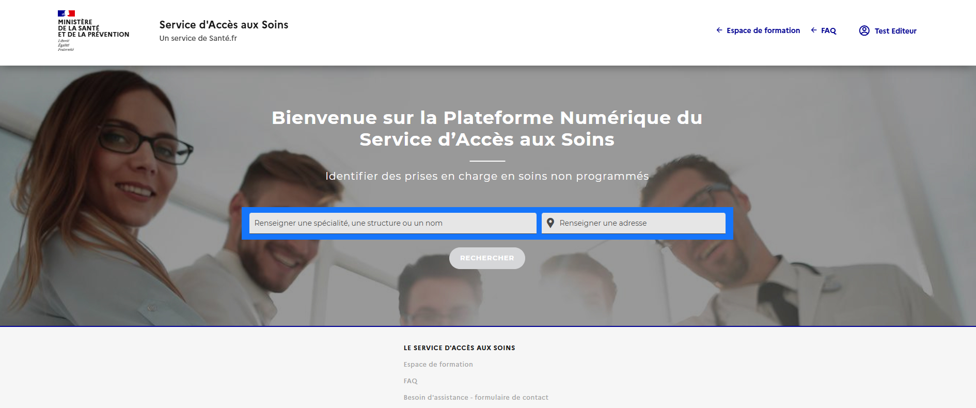

Renseigner la spécialité du médecin, nom d’un médecin, nom d’une structure, type de structure.

Préciser une localisation dans le deuxième champ: une ville, une zone géographique (exemple : Paris 13) ou une adresse précise (exemple : 85 Rue Nationale, 59000 Lille)

Affichage des créneaux en page de résultats
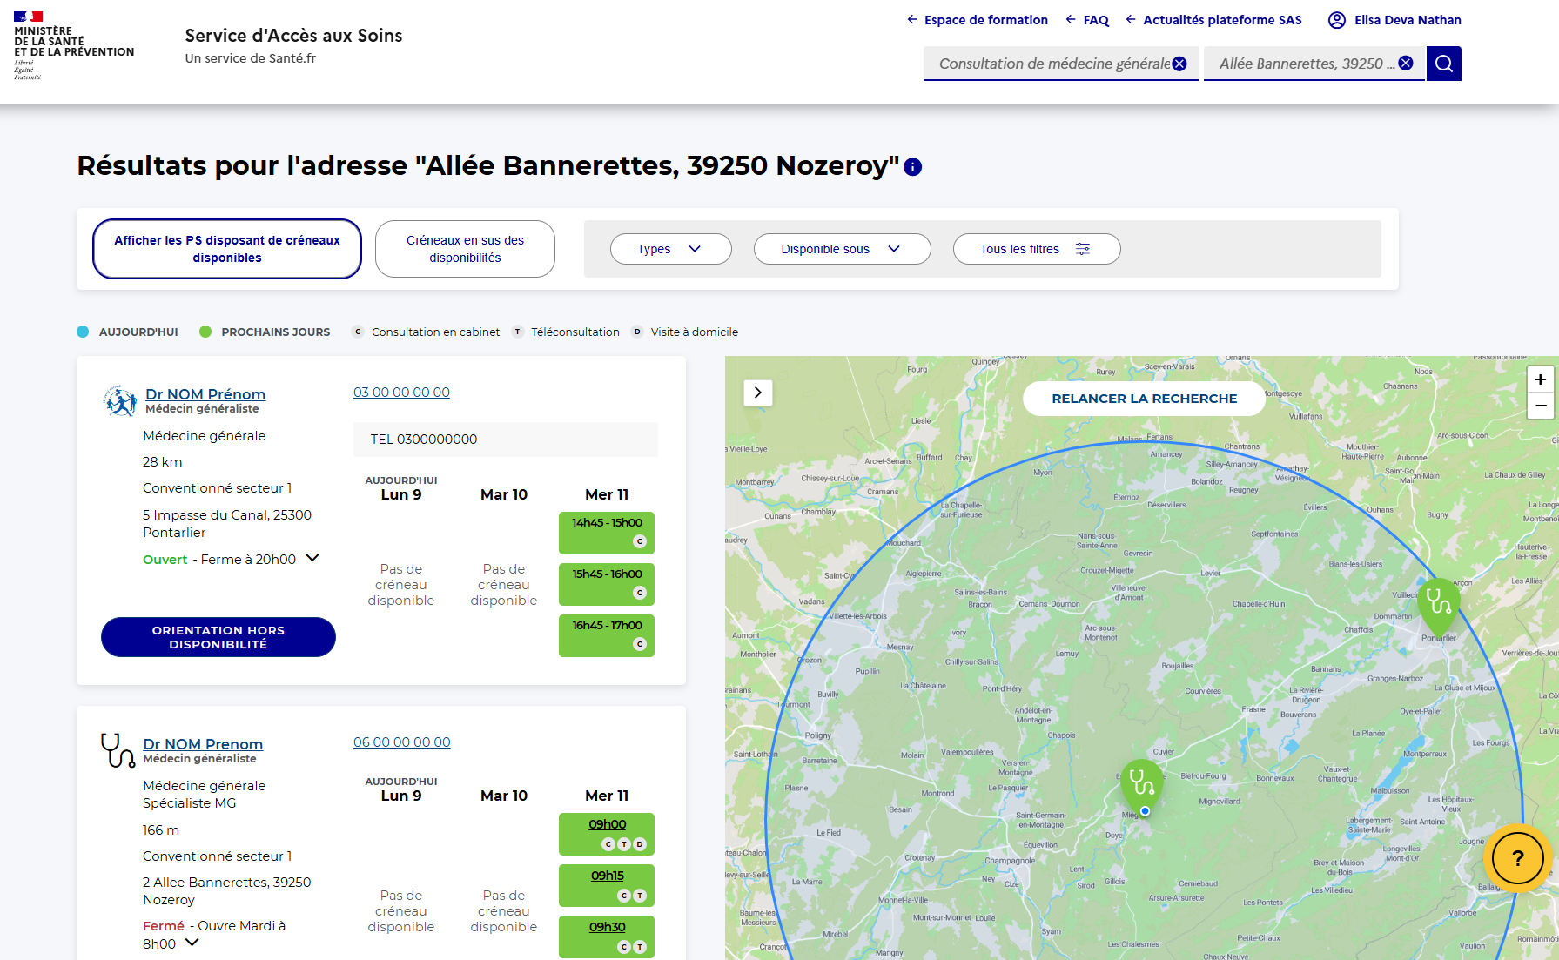
1
2
1
 | ID | Champ | Source
 |  | Paramètre de recherche (Nom ou profession) | Utilisateur

2
 |  | Lieu | Utilisateur

3
 |  | Nom du PS Spécialité du PS | Référentiels nationaux

4
 |  | Spécialité/Compétences du PS | Plateforme de RDV

5
 |  | Conventionnemnent

6
 |  | Horaires d'ouverture

7
 |  | Adresse | Plateforme de RDV

8
 |  | Numéro de téléphone | Si fourni au bon format : Plateforme de RDV Sinon : Référentiels nationaux

9
 |  | Créneaux | Plateforme de RDV

3
8
10
 |  | Type de RDV | Plateforme de RDV

4
9
11
11
 |  | Lien URL | Plateforme de RDV
5
10
6
7

